FORMATO GQ-016
PROPUESTA DE MEJORA | PROPUESTA DE MEJORA O INNOVACIÓN |  |  |  | REGISTRO
 |  |  |  |  | COPIA CONTROLADA
 |  |  |  |  | COD GQ-016-R | VERSION 0,5
 |  |  |  |  | FECHA 18-mar-21 | PAGINA 1 DE 1

Nombre de la propuesta: | Ajuste al archivo control incapacidades 2020-2021
Nombre de la persona o equipo que genera la PM: | Sistemas Integrados de Gestión

SITUACIÓN INICIAL |  |  | SITUACIÓN FINAL
El archivo cuenta con gráficas estáticas que requieren de manipulación muy manual para actualizar la información, tiene muy pocos estadísticos que resuman la información graficamente. |  |  | Se convierte el archivo a tabla para facilitar la actualización de las formulas requeridas, se modifican las gráficas de los indicadores para que estos se actualicen automaticamente al actualizar el archivo, se agregan otros estadísticos que resumen la información almacenada.

FOTO O DIBUJO INICIAL |  |  | FOTO O DIBUJO FINAL
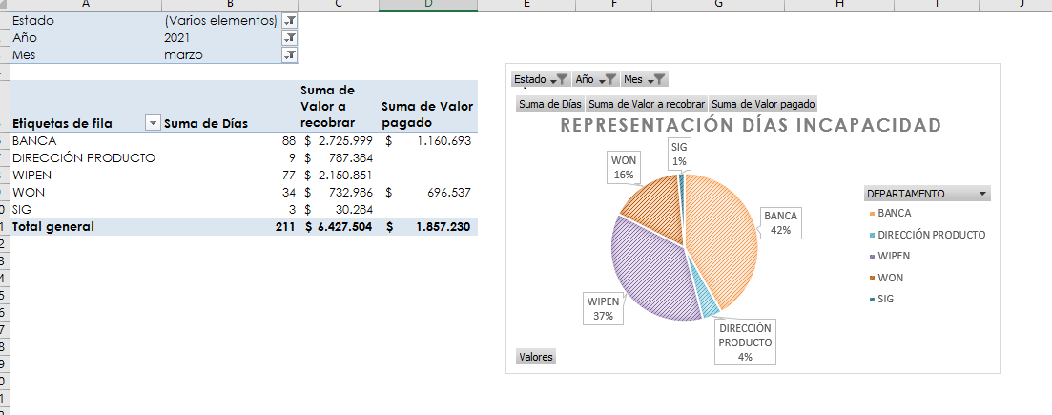 |  |  | 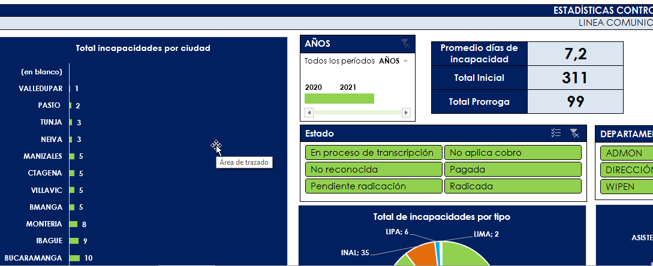

Objetivo: | Mejorar la confiabilidad de los datos al no tener tanta manipulación manual, visualizar la información gráficamente.
Alcance: | Los beneficios se podrán evidenciar a corto plazo en la mejora de la entrega de informes a las demás áreas por ejemplo, la propuesta impacta principalmente el área contable.
Requerimientos: | Por parte de los programas de mejoramiento se requiere el apoyo en la socialización de la propuesta.

Elaborado por: Coordinadora Sistemas Integrados de Gestión Natalia Lopez Marin |  | Revisado por: Dirección de I+D Marlon Alberto Henandez Arboleda |  | Aprobado por: Director de procesos Walter Jimenez

